Sheet1
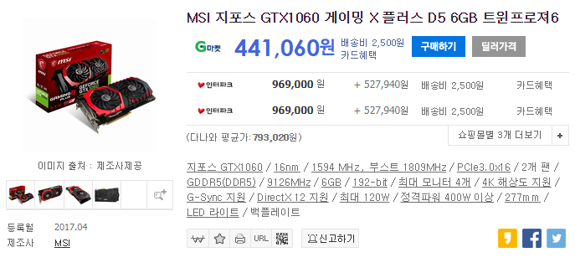
 | MSI 지포스 GTX1060 게이밍 X 플러스 D5 6GB 트윈프로져6

 | * 출처 : 가격 비교 사이트 (다나와)

참고 | 그래픽 카드가 거의 품절되어 있어, 판매 사이트가 3개밖에 없는 점 양해 부탁드립니다.

 | 가격 | 배송비 | 산간지방 추가 배송비 | 합계
G마켓 | 441,060 | 2,500 | 3,000 | 446,560
인터파크 | 969,000 | 2,500 | 3,000 | 974,500
인터파크 | 969,000 | 2,500 | 3,000 | 974,500

